附录1-系统问题截图
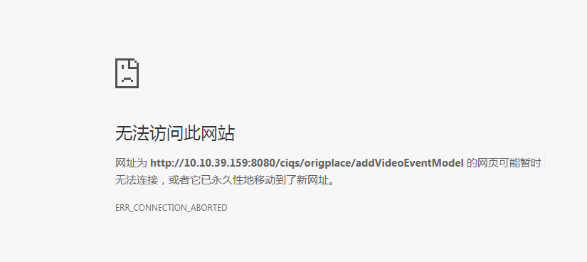
5
视频上传失败

